상품제안서
HO_24년 세바고포켓 양장다이어리 32절변형 | 상품코드: F20143

 |  |  |  |  |  |  | 02-412-0044 | www.easy1.co.kr
 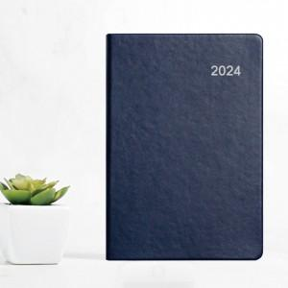 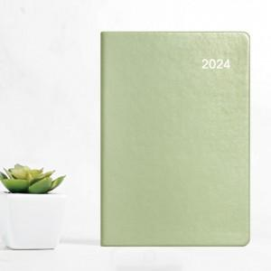

【상세/제작정보】 | ※ 펜꽂이 / E-밴드 는 추가 옵션입니다.(별도문의) ※ 300부 이상 진행시 삽지 추가 가능(비용추가 별도문의) ★성수기 진입시 제작기간 약 2주 정도로 늘어나니 사전에 문의주시기 바랍니다.

【인쇄/포장옵션】 | 불박 / OPP(비닐)

【공급단가】 | 수량 | 100~ | 300~ | 500~ | 1,000~ | 3,000~
*VAT별도 | 32절 변형 | 8,040원 | 7,420원 | 7,250원 | 6,960원 | 6,670원
 | 25절 | 8,300원 | 7,680원 | 7,500원 | 7,200원 | 6,900원

【상품 URL】 | http://www.easy1.co.kr/src/goods_detail.php?gdno=20143

